English Form
ID | Product Name | Short Description | Category | Sub-Category | Image | Capacity Range (KW)
1 | Fan Coil Unit | GREE Fan coil unit, Ducted type | CAC | Ducted Type | 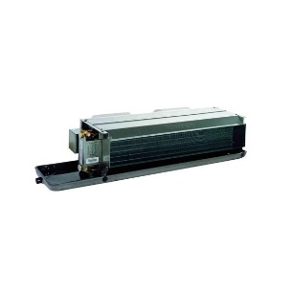 | 1.85 - 20

2 | Fan Coil Unit | GREE Fan coil unit, Cassette type | CAC | Cassette Type | 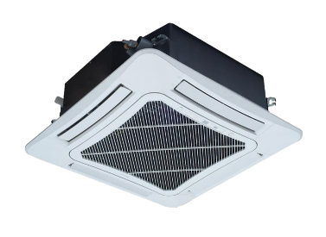 | 4.5 - 13

3 | Fan Coil Unit | GREE Fan coil unit, Floor Ceiling type | CAC | Floor Ceiling Type | 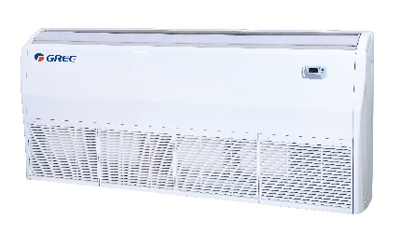 | 2.0 - 10

4 | Fan Coil Unit | GREE Fan coil unit, Wall Mounted type | CAC | Wall Mounted type |  | 2.0 - 5.5

5 | Air Handling Unit | Gree Air Handling Unit | CAC | AHU | 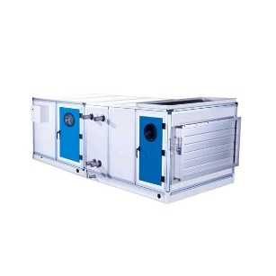 | 1500 - 35000

5 | Air Curtain | GREE Air Curtain | CAC | Air Curtain | 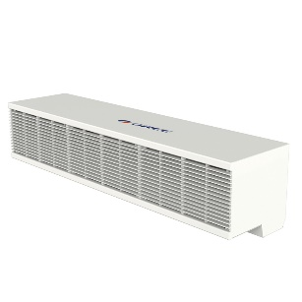 | 90cm / 120cm

6 | Elevator AC | GREE Elevator AC | CAC | Elevator AC | 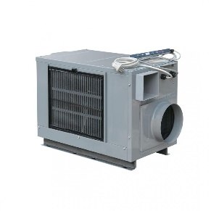 | 2.0 - 3.0

